Sheet1
 |  |  | 2017 |  |  |  |  |  | ver1.0.0 正式版
 |  |  | BRM128枚方300渦潮 |  |  |  |  |  | 2017-01-21

 | 形状 | 信号 | ポイント | 標識 | 現在地からの進行先 |  | 現在地までの |  | 備考 | PC間
 |  |  |  |  | 方角 | 道路 | 区間 | 合計
1 |  |  | 淀川河川公園 |  |  | 府道13 | 0.0 | 0.0 | 05：00スタート 桜町信号から進路右手歩道を進む
2 |  |  | （枚方大橋 南詰） |  | 右折 | R170 | 0.3 | 0.3 | 枚方大橋の右歩道に入る
3 | 十 | S | 枚方大橋北 |  | 左折 | 市道 | 0.8 | 1.1 | 淀川沿い
4 | 十 | S | 鷺打橋東詰 |  | 左折 | 府道139 | 1.3 | 2.4
5 | Y | S | 鷺打橋西 |  | 右折 | 府道139 | 0.3 | 2.7
6 | T | S | (阪急茨木市駅 手前) |  | 右折 | 府道15 | 4.2 | 6.9 | 奥に商店街（一応直進できる）
7 | 十 | S | 田中町 |  | 左折 | 市道 | 1.0 | 7.9
8 | 十 | S | 上穂東町 |  | 右折 | 府道14 | 1.1 | 9.0
9 | Y | S | 畑田 |  | 左折 | R171 | 0.3 | 9.3 | 茨木ICに入らない
10 | Y | S | 下井田(ファミリーマート茨木郡山) | × | 左折 | R171（西国街道） | 1.6 | 10.9 | ← 郡山団地
11 | 三叉路 S |  |  |  | 左奥 | 西国街道 | 0.3 | 11.2 | ← 郡山宿本陣
12 | 十 |  | (モノレール豊川駅) |  | 直進 | 西国街道 | 1.9 | 13.1
13 | 十 |  | (R171 今宮信号 横) |  | 直進 | 西国街道 | 2.7 | 15.8 | この先 隘路を下るので歩行者要注意！
14 | T | S | (R171 西宿2丁目信号 横) |  | 左折 | R171 | 0.7 | 16.5
15 | ト | S | 萱野1丁目 | × | 右折 | 市道 | 0.9 | 17.4
16 |  |  | (道なり左折) |  | 左直進 | 市道 | 4.6 | 22.0 | 復路分岐(一方通行を迂回)
17 | 十 | S |  |  | 右折 | 市道 | 0.2 | 22.2
18 | 十 | S | (ローソン 池田市役所前店) |  | 右折 | 市道 | 0.3 | 22.5
19 | T | S |  |  | 左折 | 市道 | 0.3 | 22.8
20 | 十 | S | 西本町 |  | 直進 | R176(旧道) | 0.4 | 23.2
21 | Y | S | 宮の町１０番 |  | 右折 | R176(旧道) | 7.3 | 30.5
22 | T | S | 宝塚歌劇場前 |  | 左折 | R176→県16 | 0.4 | 30.9
23 | Y |  |  | × | 右折 | 市道 | 0.1 | 31.0 | ガード下くぐる
24 | T | S |  |  | 左折 | 市道 | 0.5 | 31.5
25 | T | S | 宝来橋北詰 |  | 左折 | 県道188 | 0.2 | 31.7
26 | T | S | 宝来橋南詰 |  | 右折 | 県道337 | 0.1 | 31.8
27 | 十 | S | 生瀬橋西詰 |  | 直進 | 市道 | 1.6 | 33.4
28 | T | S | 生瀬１ |  | 右折 | R176 | 0.7 | 34.1
29 | ┤ | S | 大多田橋 |  | 左折 | 県道51 | 0.7 | 34.8 | 標高72m
30 | 十 | S | 船坂(セブン−イレブン西宮船坂店) |  | 直進 | 県道51 | 5.6 | 40.4 | 標高399m
31 | 十 | S | 芦有ゲート前 |  | 右折 | 県道51 | 2.8 | 43.2
32 | T |  |  |  | 左折 | 県道51 | 0.6 | 43.8
33 | 十 | S | 太閤橋 |  | 直進 | 県道51 | 0.4 | 44.2
34 | T | S | 有馬口 |  | 左折 | 県道15 | 2.8 | 47.0
35 |  |  | PC1 ファミリーマート神鉄谷上駅前 |  | 左側 | 県道15 | 6.2 | 53.2 | OPEN/ 06:34～08:39 レシート取得して通過時間を自分で記入。 チェック後 直進 | 53.2
36 | 十 | S | 皆森 |  | 右折 | R428 | 1.5 | 54.7 | 直進もR428なので注意
37 | ト | S | 原野南 |  | 直進 | 県道85 | 1.9 | 56.6
38 | ┤ | S | 坂本 |  | 左折 | 市道 | 2.7 | 59.3 | ← 明石
39 | 十 | S | 木見東 (セブンイレブン神戸見津が丘３丁目) |  | 直進 | 県道52 | 4.9 | 64.2
40 | T | S |  |  | 左折 | 県道52 | 14.3 | 78.5 | 明石城の外堀沿い
41 | ト | S | (明石駅) |  | 右折 | 県道52→県718 | 0.3 | 78.8 | JR明石駅、山陽電鉄明石駅ガード下をくぐる
42 |  |  | 明石港 ジェノバライン乗り場 |  | 乗船 | 航路 | 0.5 | 79.3
43 | T | S | 岩屋港 ジェノバライン乗り場 |  | 下船 →左折 | R28 | 0.0 | 79.3
44 | ┤ | S | 炬口北 | × | 左折 | 市道→県76 | 31.8 | 111.1 | ← 由良 洲本市街 [洲本温泉]
45 |  |  | PC2 ファミリーマートサントピアマリーナ店 |  | 左側 | 県道76 | 3.9 | 115.0 | OPEN/ 08:23 ～ 12:40 レシート取得して通過時間を自分で記入。 チェック後 直進 | 61.8
46 | ┤ | S |  |  | 左折 | 県道25 | 35.2 | 150.2 | ← 福良
47 | 十 | S | 南淡町民公民館前 |  | 左折 | R28→市道 | 6.9 | 157.1 | ← 福良港
48 |  |  | (道なり右カーブ) |  | 右折 | 市道 | 0.3 | 157.4
49 |  |  | (道なり右カーブ) |  | 右折 | 市道 | 1.3 | 158.7
50 | T |  |  |  | 左折 | 市道 | 0.1 | 158.8 | ← 鳴門岬
51 | ト |  |  |  | 右折 | 市道 | 0.6 | 159.4 | → 鳴門 淡路島南IC
52 | T |  |  |  | 左折 | 県道25 | 0.1 | 159.5
53 | 逆Y |  |  |  | 直進 | 県道237 | 3.1 | 162.6 | ↑ 鳴門岬
54 |  |  | PC3 道の駅うずしお |  | 正面 | 県道237 | 1.7 | 164.3 | OPEN/ 09:49 ～ 15:56 レシート取得して通過時間を自分で記入。 チェック後 折り返し | 49.3
55 | ┤ |  |  |  | 左折 | 県道25 | 1.8 | 166.1
56 | T |  |  |  | 左折 | 県道25 | 3.3 | 169.4
57 | ト |  |  |  | 右折 | 市道 | 2.8 | 172.2 | 正面直進していってもよいが隘路注意
58 | ┤ |  |  |  | 左折 | 県道25 | 0.2 | 172.4
59 | Y |  |  |  | 左折 | 県道25 | 4.5 | 176.9 | ← 洲本 湊
60 | Y |  |  |  | 右折 | 県道25 | 0.0 | 176.9 | → 洲本 湊
61 | 四叉路 S |  | 湊港入り口 |  | 右折 | 県道25 | 4.4 | 181.3 | → 淡路市 洲本
62 | 十 | S | 湊 |  | 直進 | 県道31 | 0.7 | 182.0
63 | Y | S | 淡路松帆 |  | 左折 | 県道31 | 45.1 | 227.1 | ← 岩屋市街
64 | ┤ | S |  |  | 左折 | R28 | 1.9 | 229.0
65 |  |  | 岩屋港 ジェノバライン乗り場 |  | 乗船 | 航路 | 0.0 | 229.0
66 |  |  | 明石港 ジェノバライン乗り場 |  | 下船 →直進 | 市道→県718→県52 | 0.0 | 229.0 | 明石駅ガード下くぐって明石城へ
67 | T | S |  |  | 左折 | 県道52 | 0.5 | 229.5
68 | ト | S |  |  | 右折 | 県道52 | 0.3 | 229.8
69 | 十 | S | 木見東 (セブンイレブン神戸見津が丘３丁目) |  | 直進 | 市道 | 14.2 | 244.0
70 | T | S | 坂本 |  | 右折 | 県道85 | 4.9 | 248.9
71 | ┤ | S | 原野南 |  | 直進 | R428 | 2.7 | 251.6
72 | 十 | S | 皆森 |  | 左折 | 県道15 | 1.9 | 253.5
73 |  |  | PC4 ファミリーマート神鉄谷上駅前 |  | 右側 | 県道15 | 1.5 | 255.0 | OPEN/ 12:36 ～ 22:00 レシート取得して通過時間を自分で記入。 チェック後 直進 | 90.7
74 | ト | S | 有馬口 |  | 右折 | 県道51 | 6.1 | 261.1
75 | 十 | S | 太閤橋 |  | 直進 | 県道51 | 2.8 | 263.9
76 | ト |  |  |  | 右折 | 県道51 | 0.4 | 264.3
77 | 十 | S | 芦有ゲート前 |  | 左折 | 県道51 | 0.6 | 264.9
78 | 十 | S | 船坂(セブン−イレブン西宮船坂店) |  | 直進 | 県道51 | 2.8 | 267.7
79 | T | S | 大多田橋 |  | 右折 | R176 | 5.5 | 273.2
80 | ┤ | S | 生瀬１ |  | 左折 | 市道 | 0.7 | 273.9
81 | 十 | S | 生瀬橋西詰 |  | 直進 | 県道337 | 0.8 | 274.7
82 | ┤ | S | 宝来橋南詰 |  | 左折 | 県道188 | 1.5 | 276.2
83 | ト | S | 宝来橋北詰 |  | 右折 | 市道 | 0.1 | 276.3
84 | ト | S |  |  | 右折 | 市道 | 0.2 | 276.5
85 | ┤ |  |  |  | 左折 | 県16→R176 | 0.5 | 277.0
86 | ト | S | 宝塚歌劇場前 |  | 右折 | R176(旧道) | 0.1 | 277.1 | R176新道を通過してすぐ右折
87 | T | S | 宮の町１０番 |  | 左折 | R176(旧道) | 0.4 | 277.5
88 | 十 | S | 西本町 |  | 直進 | 市道 | 7.3 | 284.8 | 復路は四輪一通を逆走。対向車注意
89 | T | S |  |  | 直進 | 市道 | 0.4 | 285.2 | 往路は一通迂回した道を迂回せず直進する
90 | ト |  |  |  | 直進 | 市道 | 0.4 | 285.6 | 往路合流
91 | Y | S | 稲北 |  | 左直進 | 市道 | 4.2 | 289.8
92 | T | S | 萱野1丁目 |  | 左折 | R171 | 0.4 | 290.2
93 |  | S | 郡交番前 |  | 直進 | R171 | 7.5 | 297.7 | 復路は茨木ICの立体交差迂回しない
94 | 十 | S | 西河原西 |  | 右折 | 府道15 | 1.2 | 298.9
95 | ト | S | (阪急茨木市駅 手前) |  | 左折 | 府道139 | 1.8 | 300.7 | 右に商店街（一応十字路）
96 | T | S | 鷺打橋西 |  | 左折 | 府道139 | 4.1 | 304.8
97 | 十 | S | 鷺打橋東詰 |  | 右折 | 市道 | 0.3 | 305.1 | 淀川沿い 対岸枚方見える
98 | 十 | S | 枚方大橋北 |  | 右折 | R170 | 1.3 | 306.4
99 | 十 |  | （枚方大橋 南詰） |  | 左折 | 府道13 | 0.7 | 307.1 | 橋わたってすぐ
100 | ト | S | 関西医大病院前 |  | 右折 | 府道20 | 1.5 | 308.6
101 |  |  | ゴール受付 ガストビオルネ枚方 |  | 右側 |  | 0.5 | 309.1 | OPEN/ 21:30頃 CLOSE/ 01/29 01:00 レシート取得して通過時間を自分で記入。 ・完走の署名 カード提出お願いします。 | 54.1

 | 【ラポール枚方 駐輪場→ゴール受付】

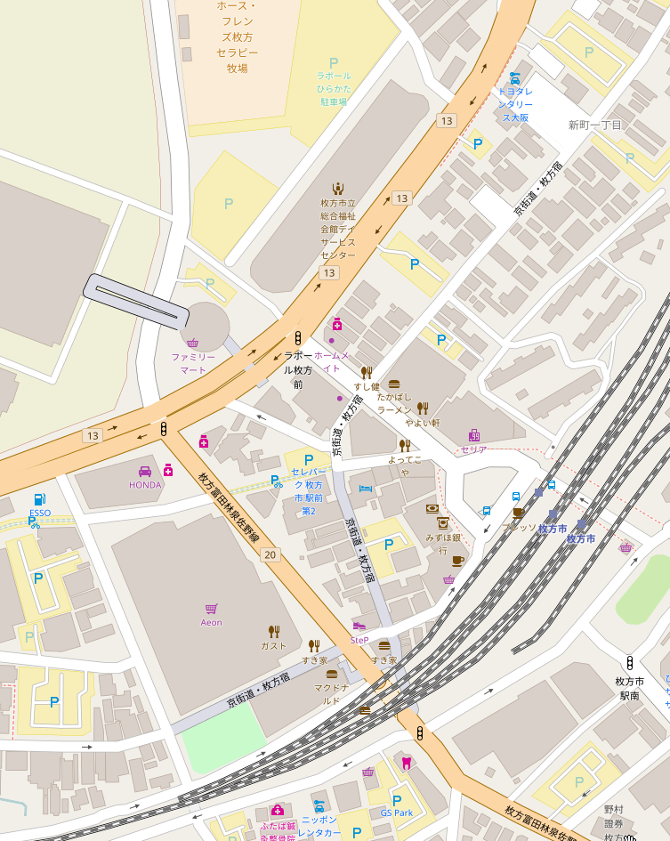

駐輪場

ラポール枚方 4F
研修室３
ゴール受付
(15:00～21:00)

関西医大病院前

京阪電車 枚方市駅

ビオルネ2F
ガスト(300km ゴール受付)
21:45～01:30

© OpenStreetMap contributors

